상품제안서
삼색물티슈(홍보용세트)/90매 | 상품코드: F12105

 |  |  |  |  |  |  | 02-412-0044 | www.easy1.co.kr
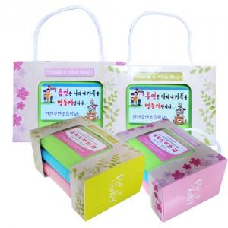

【상세/제작정보】

【인쇄/포장옵션】 | 풀칼라 / 비규격미포장

【공급단가】 | 수량 | 300~ | 1,000~ | 2,000~ | 3,000~ | 5,000~
*VAT별도 | 단가 | 2,430원 | 2,350원 | 2,270원 | 2,190원 | 2,110원

【상품 URL】 | https://dev.easy1.co.kr:443/src/goods_detail.php?gdno=12105

